設計計算
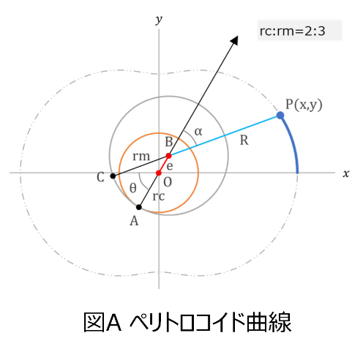
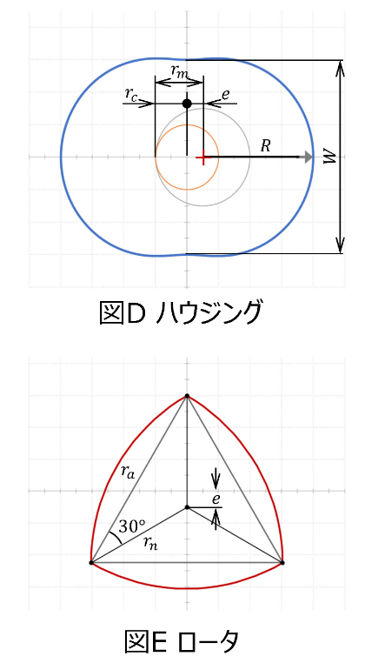
ハウジング
基礎円半径:rc[mm] | 8 | M1 16tooh
転円半径:rm[mm] | 12
転円と基礎円のオフセット量:e[mm] | 4
創成半径:R[mm] | 29.9 | ※ルーローの三角形を使用する場合はrn=R

ローター(ルーローの三角形の場合)
正三角形の辺長さ:ra[mm] | 51.7
rn | 29.9
e | 4

トロコイド定数R/e | 7.4641016151

 |  |  | 各サイトから引用した図

 |  |  |  | ※正三角形の各頂点から、辺の長さraで円弧を作図する

